Lap day
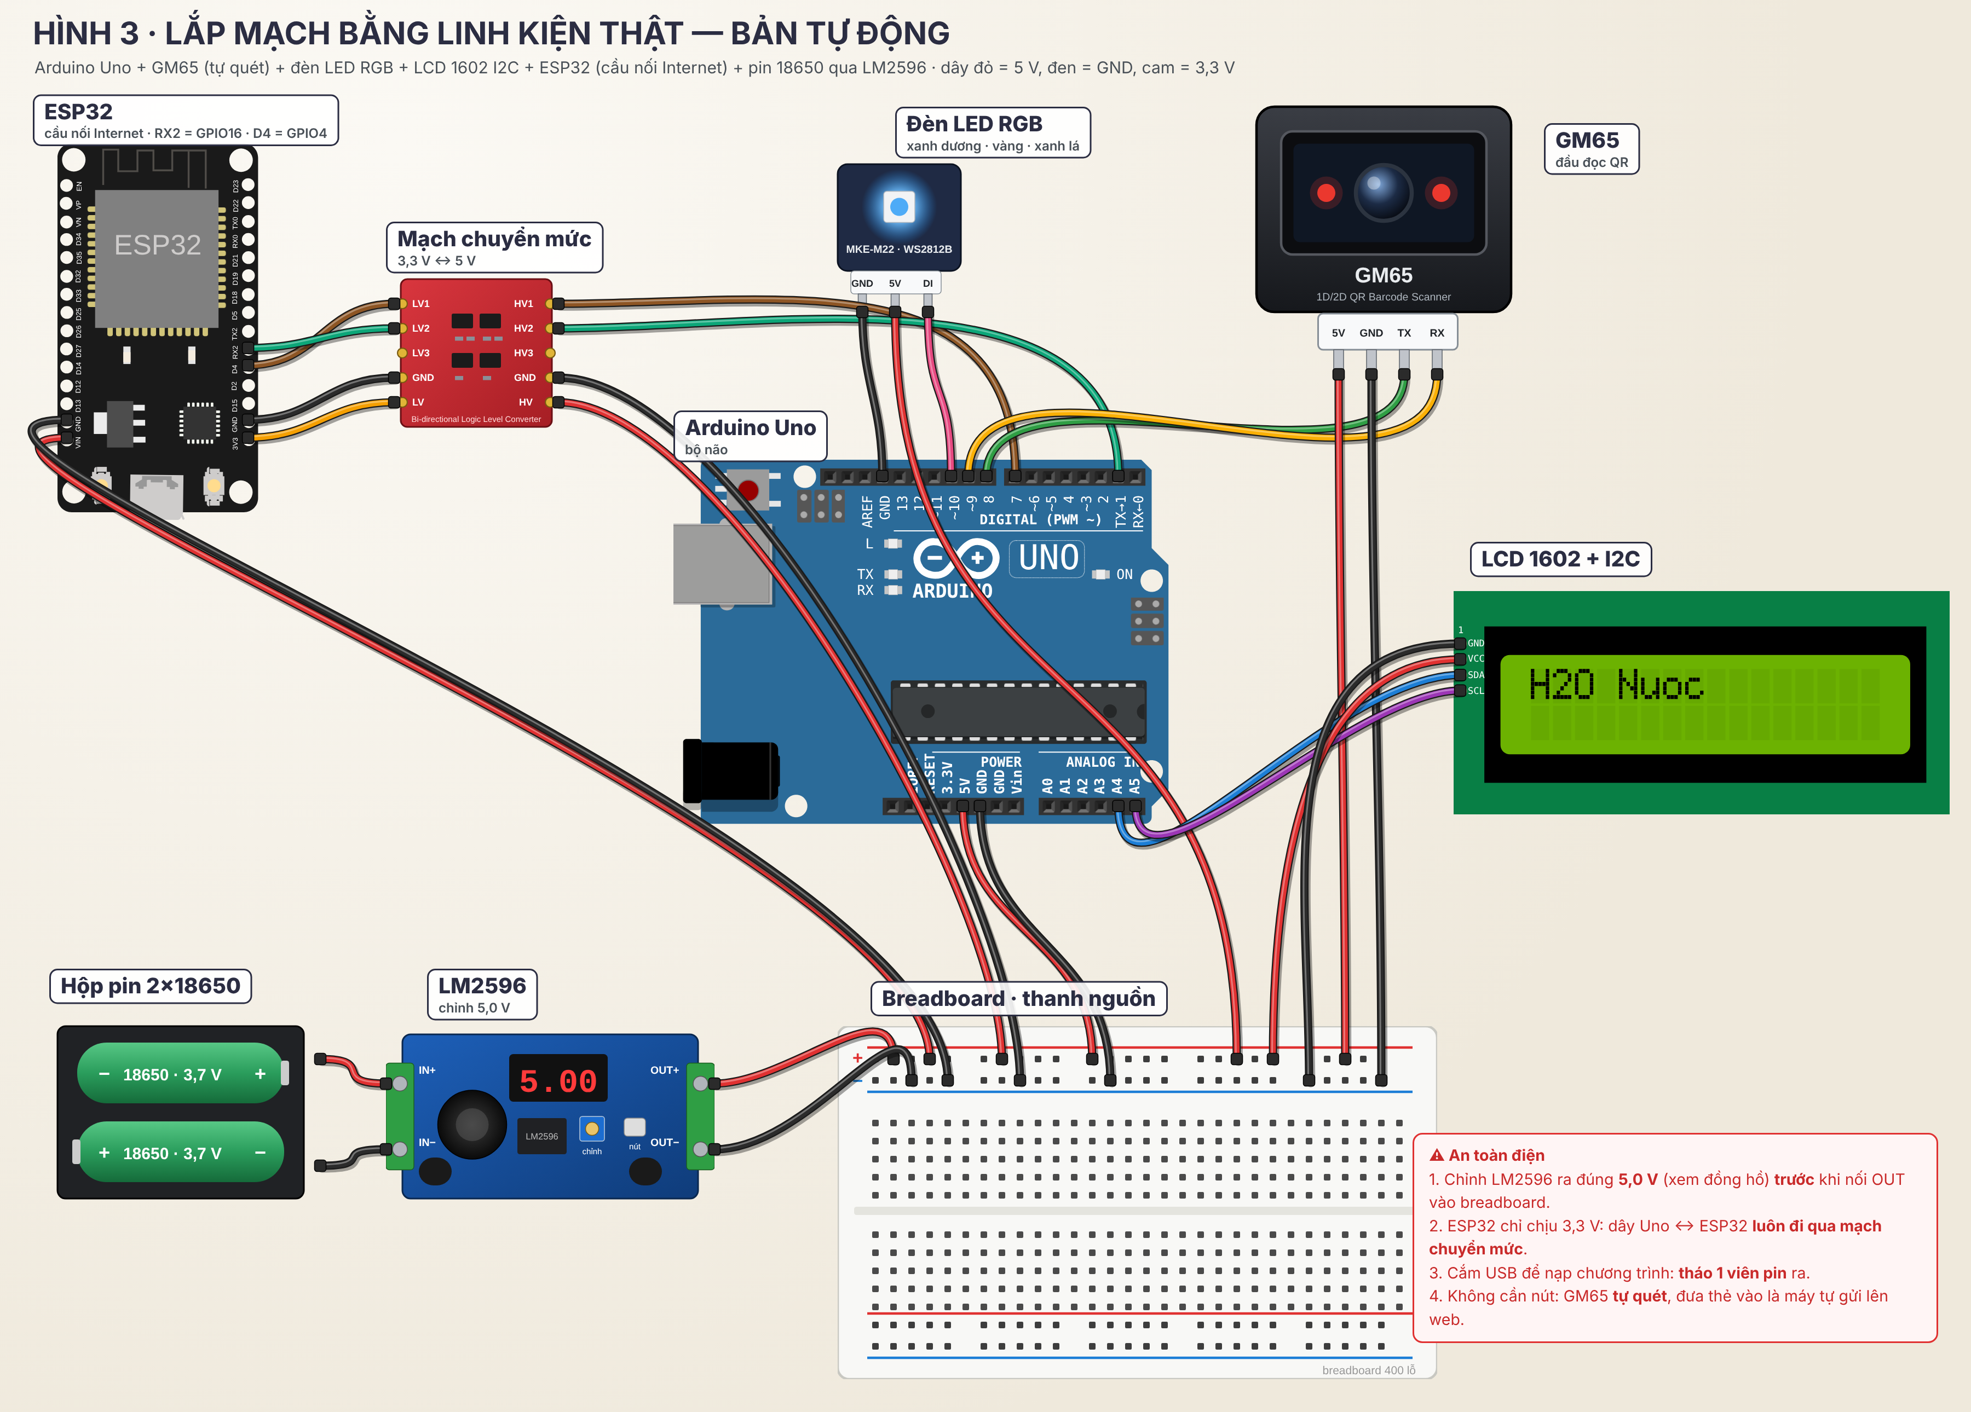
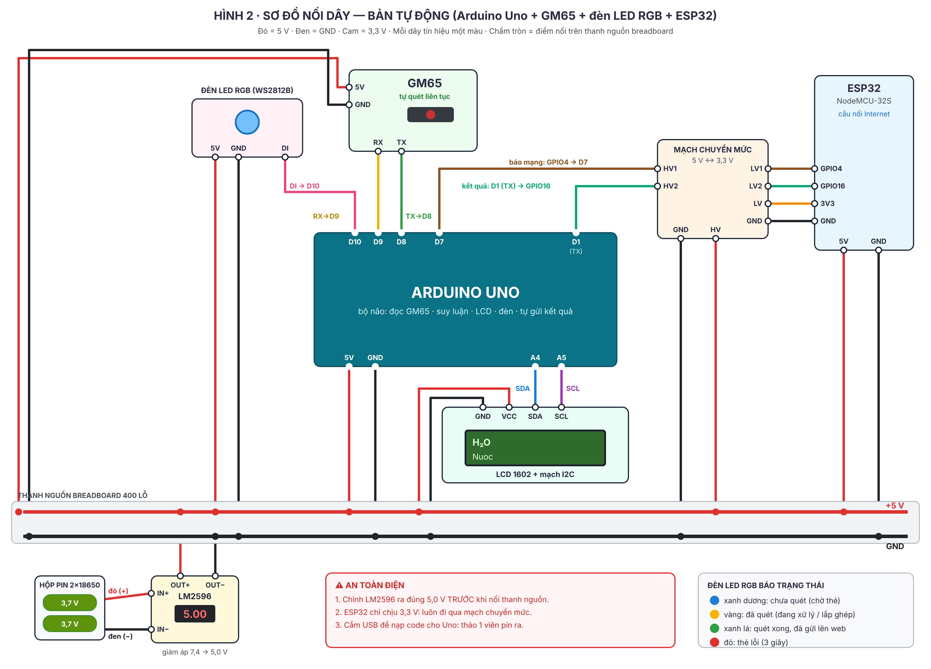
SƠ ĐỒ NỐI DÂY — BẢN TỰ ĐỘNG
Từ | Đến | Ghi chú
Hộp pin (+) đỏ / (−) đen | LM2596: IN+ / IN− | Chỉnh OUT đúng 5,0 V trước khi nối tiếp
LM2596 OUT+ / OUT− | Breadboard: thanh + / thanh − | Thanh 5 V và GND chung
Uno 5V / GND | Thanh + / thanh − | Uno nhận 5 V từ thanh nguồn (không dùng jack DC)
ESP32 5V (VIN) / GND | Thanh + / thanh −
GM65 5V / GND | Thanh + / thanh − | ~160 mA khi quét
GM65 TX | Uno D8 | 9600 baud
GM65 RX | Uno D9
Đèn LED RGB: 5V / GND | Thanh + / GND (hoặc GND của Uno)
Đèn LED RGB: DI | Uno D10
LCD VCC / GND | Thanh + / thanh −
LCD SDA / SCL | Uno A4 / A5
Chuyển mức HV / LV | Thanh 5 V / ESP32 3V3 | GND hai phía nối chung
ESP32 GPIO4 -> LV1, HV1 -> | Uno D7 | THẤP = đã nối Internet
Uno D1 (TX) -> HV2, LV2 -> | ESP32 GPIO16 (RX2) | Uno tự gửi kết quả

